关系图
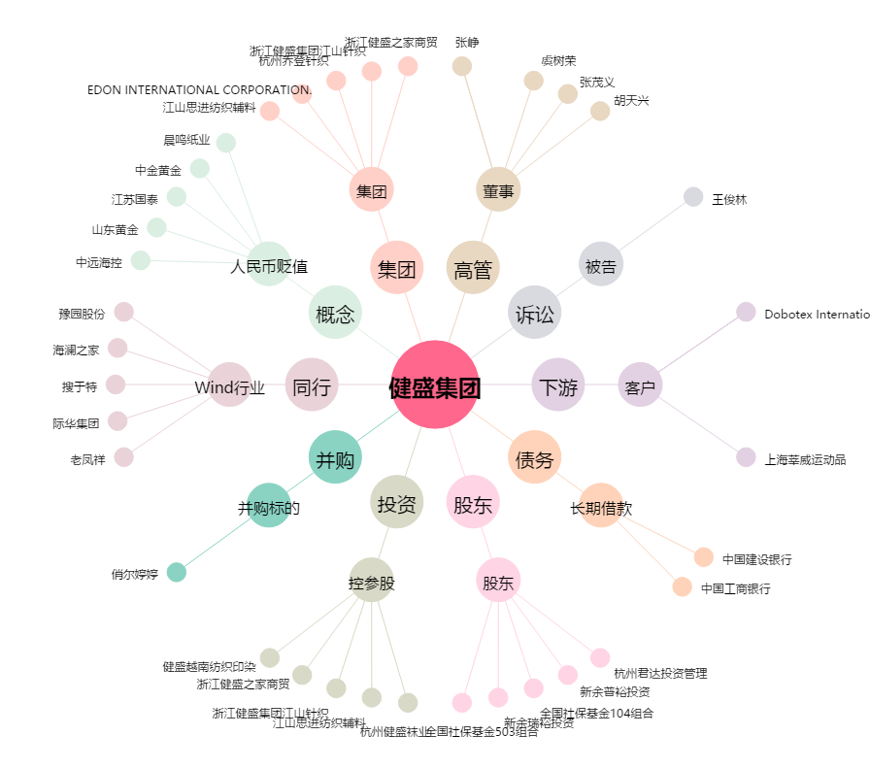
健盛集团[603558.SH] - 关系概览图

